Markedsafkast OMXC25
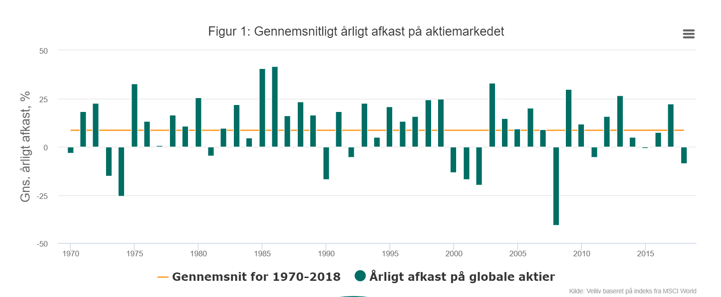
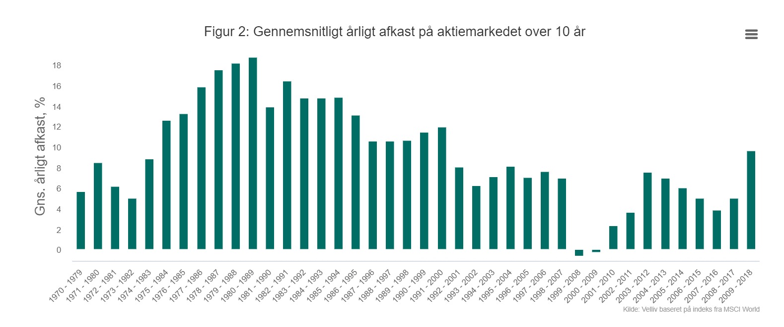

10 år | 1970 | 1971 | 1972 | 1973 | 1974 | 1975 | 1976 | 1977 | 1978 | 1979 | 1980 | 1981 | 1982 | 1983 | 1984 | 1985 | 1986 | 1987 | 1988 | 1989 | 1990 | 1991 | 1992 | 1993 | 1994 | 1995 | 1996 | 1997 | 1998 | 1999 | 2000 | 2001 | 2002 | 2003 | 2004 | 2005 | 2006 | 2007 | 2008 | 2009
procent | 5.7 | 8.5 | 6.1 | 5.0 | 8.9 | 12.6 | 13.3 | 15.8 | 17.5 | 18.2 | 18.8 | 13.9 | 16.4 | 14.7 | 14.8 | 14.8 | 13.1 | 10.6 | 10.5 | 10.6 | 11.4 | 11.9 | 8.1 | 6.3 | 7.1 | 8.1 | 7.0 | 7.6 | 7.0 | -0.6 | -0.2 | 2.3 | 3.6 | 7.5 | 7.0 | 6.0 | 5.0 | 3.8 | 5.0 | 0.7
g.snit | 9.1
MSCI står for Morgan Stanley Capital International

WACC markedsværdi
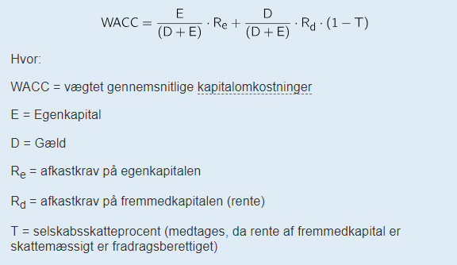
Udregning af WACC, markedsværdier
WACC | = | E | * | EKF | + | Gæld | * | GR | * | ( | 1 | - | Skat | )
 |  | V |  |  |  | V
Værdier indsættes:
WACC | = | 30,265,000,000 | * | 13.10% | + | 1,221,000,000 | * | 5.24% | * | ( | 1 | - | 0.00 | )
 |  | 31,486,000,000 |  |  |  | 31,486,000,000

WACC | = | 0.96 | * | 13.10% | + | 0.04 | * | 5.24% | * | 1.00

WACC | = | 0.126 |  |  | + | 0.0020 |  |  | * | 1.00

WACC | = | 0.1279 |  |  | eller |  |  | 12.79%

Konklusion
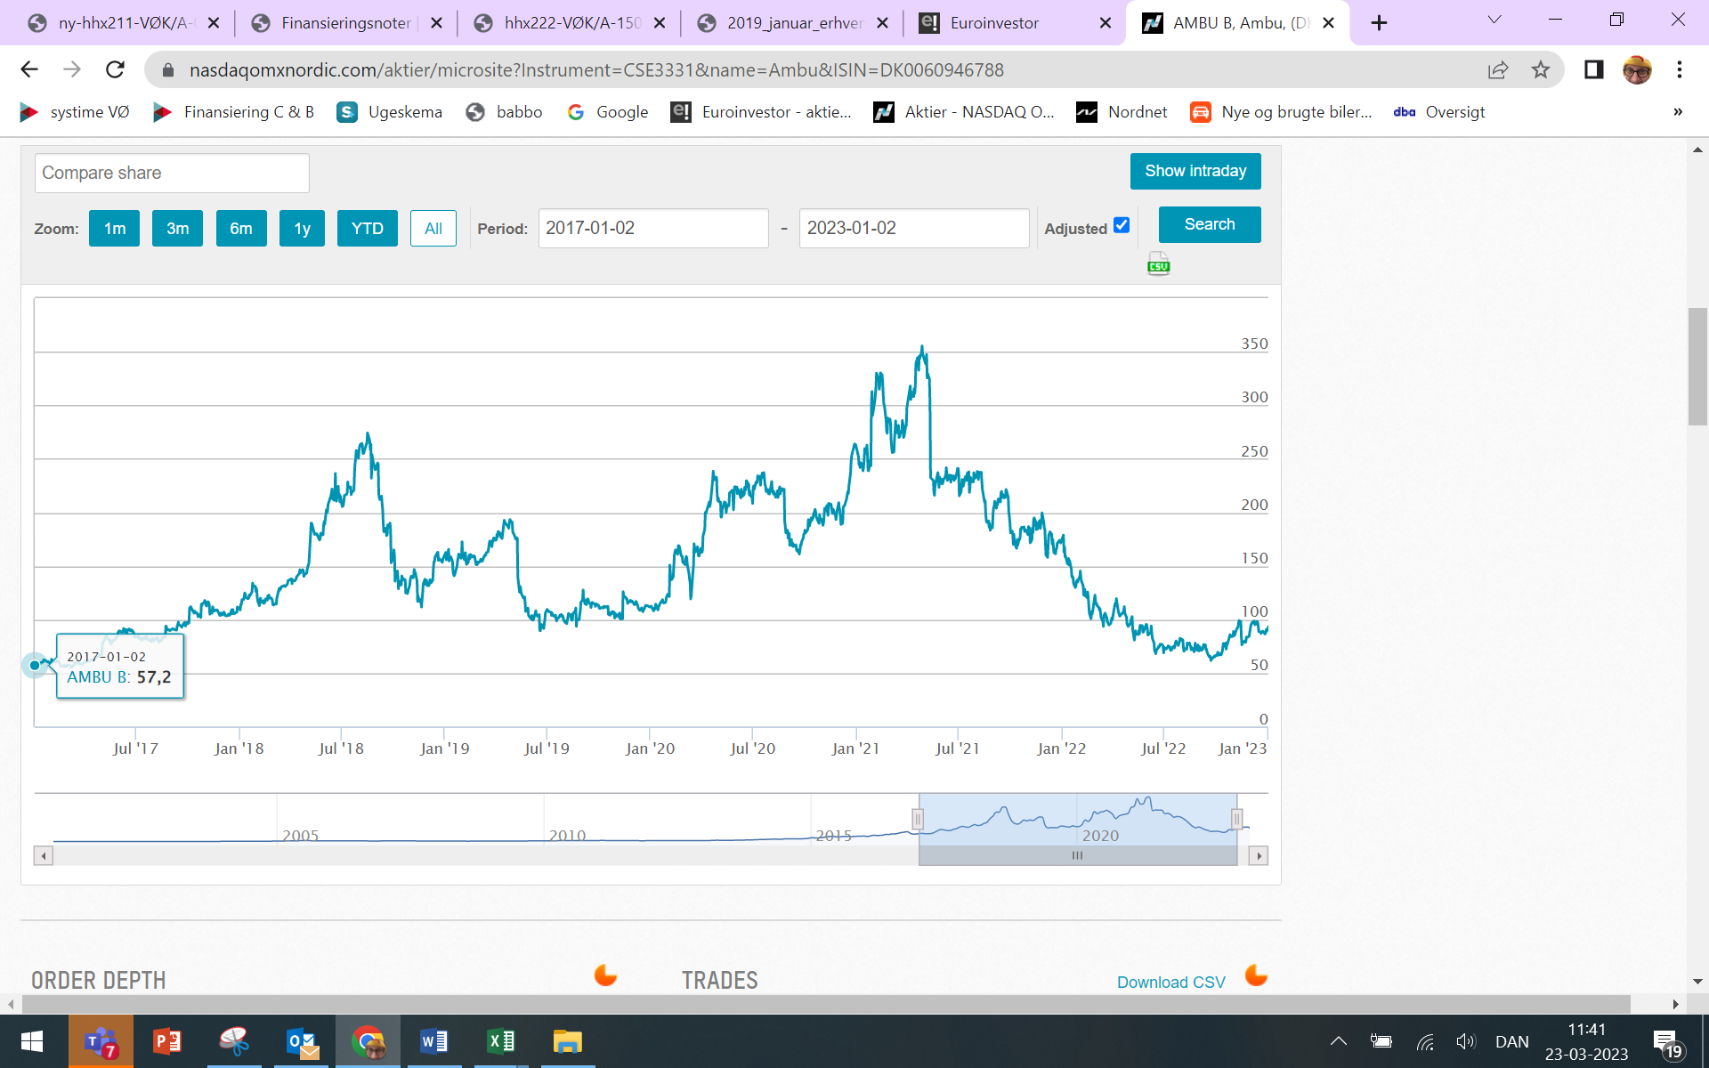
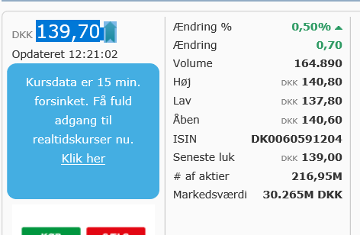
Data fra regnskab og Nasdaqomxnordic.com
 | Uden ekstra lån 2017 | Finansiering af investering | Nutidsværdi | Ny værdier
Egenkapital, markedsværdi | 30,265,000,000 | 764,800,000 | 2,943,332,686 | 33,973,132,686
Gældsforpligtigelser, markedsværdi | 1,221,000,000 | 35,200,000 |  | 1,256,200,000
Aktiver, Markedsværdi | 31,486,000,000 | 800,000,000 |  | 35,229,332,686
Resultat før renter | 384,000,000 | 2,000,000,000 |  | 2,384,000,000
finansielle omkostninger | 64,000,000 | 1,845,045 |  | 65,845,045
Resultat efter renter | 320,000,000 | 1,998,154,955 |  | 2,318,154,955
Soliditetsgrad | 96.1% | 95.6% |  | 96.4%
Gældsætningsgrad | 3.9% | 4.4% |  | 3.6%
Gearing, gange | 0.04 | 0.05 |  | 0.04
Gældsrente | 5.2% | 5.2% |  | 5.2%

Investering/ IRR |  | 800,000,000 | 21.4%
Egenkapital, finansiering |  | 95.6%
Fremmedkapital, finansiering |  | 4.4%

Hvordan vil det påvirke Ambus aktier?
Markedsværdi før investeringen | 30,265,000,000 |  | 2,943,332,686 | 33,208,332,686
antal aktier | 216,950,000 |  |  | 216,950,000
Aktiekurs | 139.50 |  |  | 153.07
Stigning i aktiekurs kr. / procent |  |  |  | 13.57 | 9.73%

Ambu A/S laver produkter til sundhedsindustrien og overvejer om de skal tage lån til den fortsatte udvikling
Vi ser derfor på hvor meget de skal investere med egenkapital og gæld via WACC, som er de vægtede gennemsnitlige kapitalomkostninger
WACC er lavest ved en soliditet på 50/50 (11,5%)
Vi kigger herefter på hvordan det kommer til at påvirke hele virksomheden
Er det posivt eller negativt?
Positivt: fordi de har en meget høj soliditetsgrad og lav gearing
Derudover tjener de også penge på deres gæld, som kan ses via
rentemarginalen.
AG og EFK stiger også, så alt i alt, vil det være godt med en højere gæld

